523 - 2
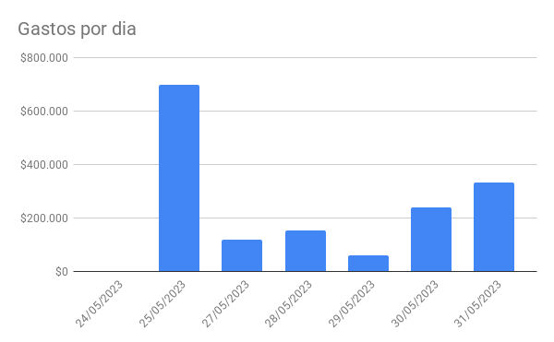
 | Gastos |  |  |  |  | Ganancias
 |  | $80,059 | $119,941
 | Fecha | Importe | Descripción | Categoría | Medio | Fecha | Importe | Descripción | Categoría | Medio
24.00 | 2023-05-24 | $0 | Pago poliza viaje MELI (0.246M) | Viajes |  | 2023-05-24 | $0 | Salario Meli (3M) | Sueldo
25.00 | 2023-05-25 | $0 | Alcatraz (1M) | Viajes |  | 2023-05-25 | $325,000 | Parte drew kb | Me pagaron | Nequi
25.00 | 2023-05-25 | $6,000 | helado | Comida | Tarjeta | 2023-05-28 | $56,100 | Comida donde alonso rata | Me pagaron | Tarjeta
25.00 | 2023-05-25 | $13,400 | uber | Transporte | Tarjeta | 2023-05-28 | $18,000 | Cami almuerzo mama | Me pagaron | Nequi
25.00 | 2023-05-25 | $17,200 | almuerzo eafit | Comida | Tarjeta | 2023-05-31 | $25,000 | crispetas cine cami | Me pagaron | Nequi
25.00 | 2023-05-25 | $6,000 | dulces eafit | Comida | Tarjeta | 2023-05-31 |  | plata simon sinfo | Me pagaron | Nequi
25.00 | 2023-05-25 | $98,000 | PCB | Gastos personales | Tarjeta | 2023-05-31 | $127,200 | Microcontroladores y boletas drew | Me pagaron | Nequi
25.00 | 2023-05-25 | $521,000 | Aliexpress componentes 1 | Gastos personales | Tarjeta
25.00 | 2023-05-25 | $27,000 | Aliexpress componentes 2 | Gastos personales | Tarjeta
27.00 | 2023-05-27 | $77,055 | Euro compras finca | Gastos personales | Tarjeta
25.00 | 2023-05-25 | $11,119 | Didi | Transporte | Tarjeta
27.00 | 2023-05-27 | $14,043 | Calleras mama | Gastos personales | Tarjeta
27.00 | 2023-05-27 | $27,950 | Mercado antioquia | Gastos personales | Tarjeta
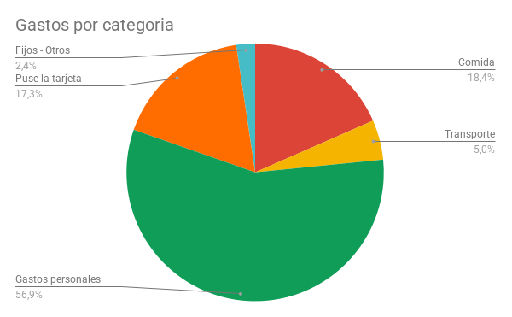
28.00 | 2023-05-28 | $112,000 | Almuerzo donde alonso | Gastos personales | Tarjeta |  | $15,300
28.00 | 2023-05-28 | $36,200 | Peajes | Gastos personales | Tarjeta |  | $31,200
28.00 | 2023-05-28 | $6,000 | Mamoncillos | Comida | Efectivo
29.00 | 2023-05-29 | $60,000 | recarga tarjeta cineco | Puse la tarjeta | Tarjeta
30.00 | 2023-05-30 | $200,000 | Proteina | Comida | Nequi
30.00 | 2023-05-30 | $38,000 | Plan mes celular | Fijos - Otros | Nequi
31.00 | 2023-05-31 | $217,000 | Microcontroladores amazon | Puse la tarjeta | Tarjeta
31.00 | 2023-05-31 | $13,200 | uber vizcaya | Transporte | Tarjeta
31.00 | 2023-05-31 | $35,500 | subway cami | Comida | Tarjeta
31.00 | 2023-05-31 | $20,640 | Didi? | Transporte | Tarjeta
31.00 | 2023-05-31 | $11,200 | uber casa | Transporte | Tarjeta |  | $5,900
31.00 | 2023-05-31 | $10,500 | uber saris | Transporte | Tarjeta |  | $8,900
31.00 | 2023-05-31 | $25,000 | Crispetas cine | Comida | Efectivo |  | $18,900
30.00 |  | $163,800 |  |  |  |  | $27,900
30.00 |  |  |  |  |  |  | $2,400
30.00 |  |  |  |  |  |  | $2,400
30.00 |  |  |  |  |  |  | $66,400
30.00 |  |  |  |  |  |  | $46,460
30.00 |  |  |  |  |  |  | $39,200

